Diagrama medii
Media | 1 | 2 | 3 | 4 | 5 | 6 | 7 | 8 | 9 | 10
Numărul mediilor | 0 | 0 | 0 | 36 | 132 | 234 | 243 | 292 | 267 | 96

avem o școală cu 1 300 de
elevi, facem un tabel în care trecem câte medii avem în
școală din fiecare (de la 1 la 10), dorind să reprezentăm
grafic distribuția mediilor.

Selectați întregul tabel, apoi mergeți în fila Inserare (Insert) și, din grupul Diagrame (Charts), alegeți diagrama
cu bare de la Diagrame recomandate (Recommended Charts). Vi se va afișa o diagramă precum cea de mai jos
(imaginea b).

Diagrama Viteza Automobil
t(s) | 0 | 1 | 2 | 3 | 4 | 5 | 6 | 7 | 8
x(m) | 10 | 11.5 | 13 | 14.5 | 16 | 17.5 | 19 | 20.5 | 22
viteza

Aveți următoarea problemă de fizică: Dan a înregistrat într‑un tabel poziția automobilului în care se afla față de
casa lui, la diferite momente. Datele obținute de el se regăsesc în tabelul de mai jos.
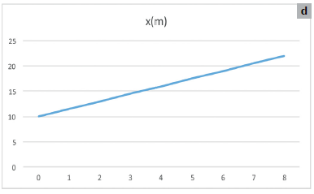
Reprezentați graficul mișcării și calculați viteza automobilului în intervalul de timp considerat.

Pentru calcularea vitezei, trebuie să cunoașteți formula
vitezei, v = x/t.

Diagrama cresterii populatiei
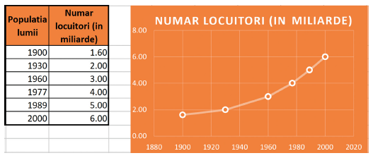
Populația lumii | Numar locuitori (mld.)

La geografie, trebuie să reprezentați grafic evoluția numărului de locuitori ai planetei. La o căutare rapidă pe
Internet, veți găsi astfel de informații: În ceea ce priveşte creşterea populaţiei, a fost nevoie de întreaga istorie ca
populaţia lumii să atingă 1,6 miliarde în anul 1900, totalul acesteia ajungând în 1930 la două miliarde. Al treilea
miliard s‑a adăugat până în anul 1960, iar al patrulea miliard până în anul 1977. În doar 12 ani, populaţia a ajuns
la 5 miliarde, respectiv până în anul 1989, depăşind 6 miliarde în anul 2000.

